상품제안서
언박싱팩토리_NEW 전동 와인 오프너 LED 원터치 와인따개 (본체+호일커터) | 상품코드: F25399

 |  |  |  |  |  |  | 02-412-0044 | www.easy1.co.kr
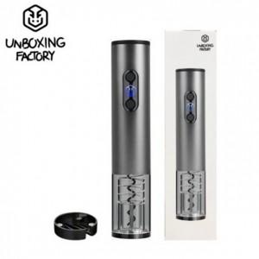

【상세/제작정보】

【인쇄/포장옵션】 | 레이저 / 포장지포장

【공급단가】 | 수량 | 50~ | 100~ | 500~ | 1,000~ | 2,000~
*VAT별도 | 단가 | 14,000원 | 13,770원 | 13,440원 | 13,100원 | 12,880원

【상품 URL】 | https://dev.easy1.co.kr:443/src/goods_detail.php?gdno=25399

